建筑面积
 | 2.5 | 2.6 | 2.4 | 2.6

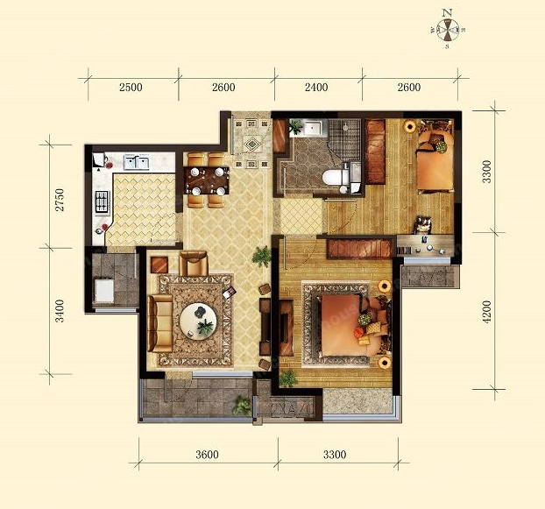

 |  |  |  |  |  | 墙体算20公分

 |  |  |  |  | 3.3 | 主卧 | 次卧 | 卫生间 | 厨房 | 小阳台 | 客厅 | 铺砖面积

2.75

 |  |  |  |  | 4.2

3.4

 |  | 3.6 | 3.3

水电需求
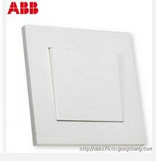
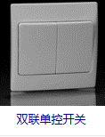
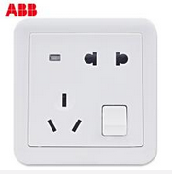
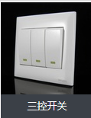
房间 | 灯 | 数量 | 位置 | 开关 | 数量 | 位置 | 插座 | 位置 | 数量 | 预算 | 实价
门厅和餐厅 | 门厅照明 | 1 | 门厅顶上 | 单控双开--控制门厅和射钉 | 1 | 进门右手边 | 5孔 | 进门开关对面，方便插吹风等 | 1
 | 射灯 | 1 | 进门柜中间
 | 餐厅 | 3 | 餐桌正上方 | 单控单开--控制餐厅灯 | 1 | 餐桌旁边 | 5孔 | 餐桌下方1.路由器2.modem3.电脑插座 | 3
客厅 | 吊顶射灯2排 | 2*3 | 2排长条形吊顶上 | 双控三开--控制两排吊顶灯、和吊灯 | 2 | 沙发旁，坐着可以开关 | 5孔 | 沙发两边2 | 8
 | 吊灯 | 1 | 客厅正中央 |  |  | 电视墙旁 |  | 电视墙4，电视柜旁1用于空调
 | 落地台灯 | 1 | 沙发旁 | 台灯自带开关 |  |  |  | 沙发边1
落地大阳台 | 壁灯 | 1 | 阳台截面上 | 单控单开 | 1 | 壁灯旁边
走廊 | 照明灯 | 1 | 走廊正上方 | 单控单开 | 1 | 走廊柜边
主卧 | 吸顶灯 | 1 | 主卧正上方 | 双控双开 | 1 | 主卧进门墙边 | 5孔 | 床头两侧各1，空调1 | 5
 | 床边壁灯 | 2 | 床头两侧 | 双控双开 | 1 | 床头两侧 |  | 床对侧2（预备放缝纫机）
次卧 | 吸顶灯 | 1 | 次卧正上方 | 双控双开 | 1 | 进门 | 5孔 | 床边1 | 5
 | 壁灯 | 1 | 榻榻米边上 |  | 1 | 床头 |  | 书桌下（电脑、缝纫机、音响、其他）4个
 | 台灯 | 1 | 书桌上 | 台灯自带开关
厨房 | 厨房吸顶灯 | 1 | 厨房正上方 | 单控双开-控制两个吸顶灯 | 1 | 进门 | 5孔 | 厨房冰箱1、洗碗机1、台面部分3、小阳台洗衣机1、台面部分2 | 8
 | 小阳台吸顶灯 | 1 | 小阳台正上方
 | 橱柜灯 | 2 | 橱柜下 | 单控单开-控制橱柜灯 |  | 台面上方
浴室 | 照明灯 | 1 | 正上方 | 单控四开 | 1 | 进门 | 5孔 | 热水器1、马桶边卫洗丽1、镜子旁吹风机1 | 3
 | 灯暖 | 2
 | 换气 | 1
 | 镜前灯 | 1 | 镜子前面 | 单控单开 | 1 | 镜子旁边

